Chi tiết địa chất
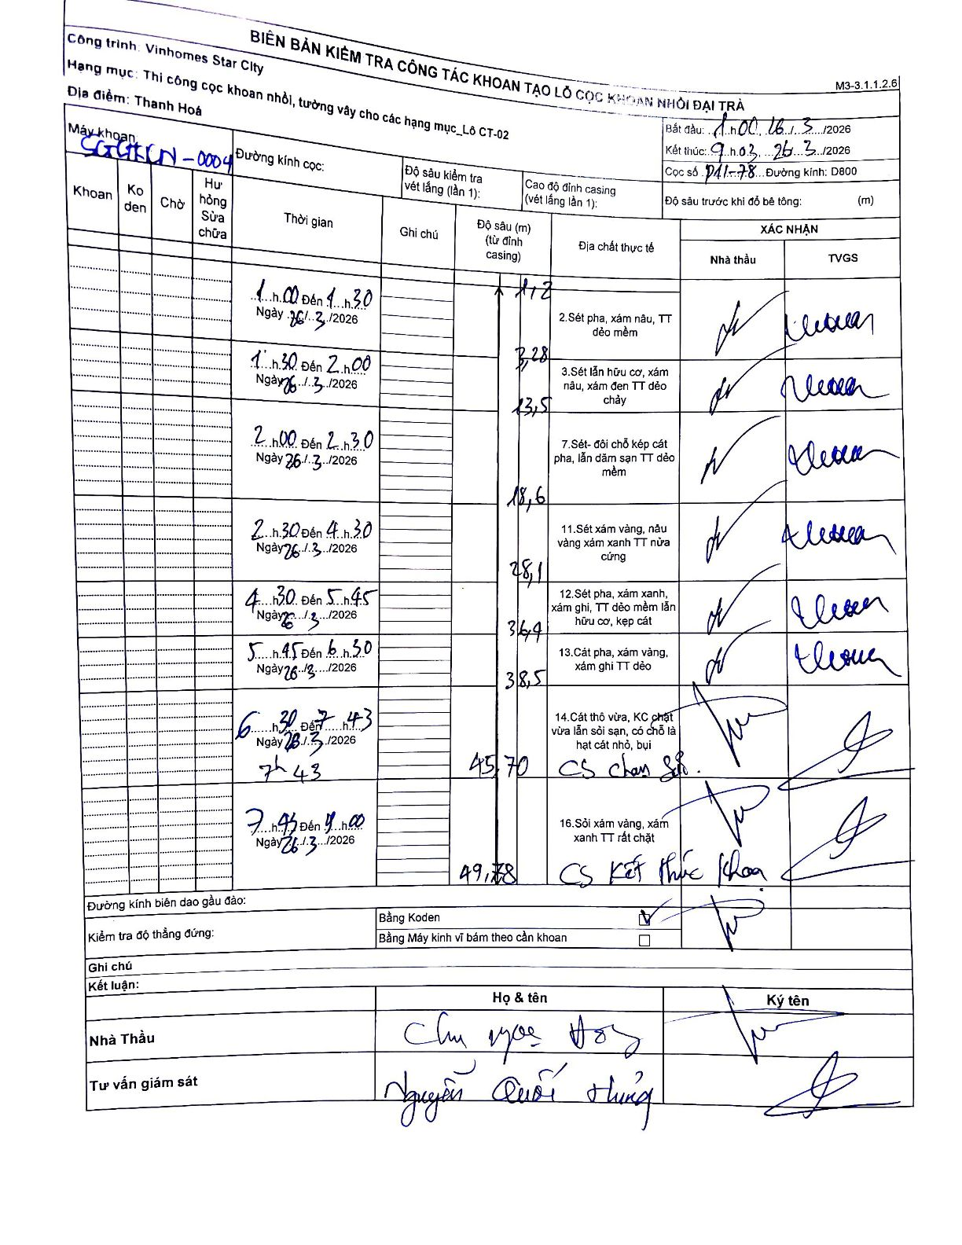
Dự án | Star City Thanh Hóa
Hạng mục | Thi công cọc khoan nhồi, tường vây cho các hạng mục_Lô CT-02
Tên bộ phận | Lô CT-02
Số hiệu cọc | P11-78
Tên Máy khoan | SGCT-KCN0004
Đường kính | D800
Bắt đầu thi công | 01:00 26/03/2026
Kết thúc thi công | 09:03 26/03/2026

Địa chất TT | Đường kính | Mô tả lớp thiết kế | Từ (h) | Đến (h) | Cao độ từ | Cao độ đến | T.Gian (h) | Dài (m) | V (m/h) | Ghi chú
2 | D800 | Sét pha, xám nâu, TT dẻo mềm | 01:00 26/03/2026 | 01:30 26/03/2026 | 0 | -1.2 | 0.5 | 1.2 | 2.4
3 | D800 | Sét lẫn hữu cơ, xám nâu, xám đen TT dẻo chảy | 01:30 26/03/2026 | 02:00 26/03/2026 | -1.2 | -3.28 | 0.5 | 2.08 | 4.16
7 | D800 | Sét- đới chỗ kẹp cát pha, lẫn dăm sạn TT dẻo mềm | 02:00 26/03/2026 | 02:30 26/03/2026 | -3.28 | -13.5 | 0.5 | 10.22 | 20.44
11 | D800 | Sét xám vàng, nâu vàng xám xanh TT nửa cứng | 02:30 26/03/2026 | 04:30 26/03/2026 | -13.5 | -18.6 | 2 | 5.1 | 2.55
12 | D800 | Sét pha, xám xanh, xám ghi, TT dẻo mềm lẫn hữu cơ, kẹp cát | 04:30 26/03/2026 | 05:45 26/03/2026 | -18.6 | -28.1 | 1.25 | 9.5 | 7.6
13 | D800 | Cát pha, xám vàng, xám ghi TT dẻo | 05:45 26/03/2026 | 06:30 26/03/2026 | -28.1 | -36.4 | 0.75 | 8.3 | 11.07
14 | D800 | Cát thô vừa, KC chặt vừa lẫn sỏi sạn, có chỗ là hạt cát nhỏ, bụi | 06:30 26/03/2026 | 07:43 26/03/2026 | -36.4 | -38.5 | 1.22 | 2.1 | 1.73
CS_TS | D800 | CS chạm sỏi | 07:43 26/03/2026 | 08:43 26/03/2026 | -38.5 | -45.7 | 1 | 7.2 | 7.2
16 | D800 | Sỏi xám vàng, xám xanh TT rất chặt. CS kết thúc khoan | 08:43 26/03/2026 | 09:03 26/03/2026 | -45.7 | -49.78 | 0.33 | 4.08 | 12.24

ẢNH BIÊN BẢN GỐC

